Дефект Клименков
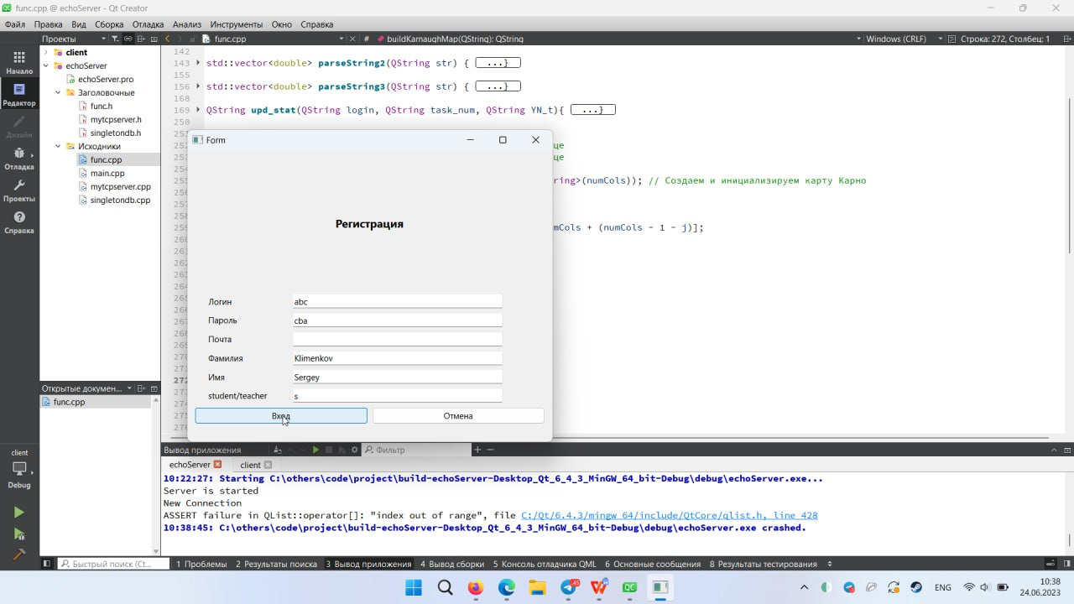
Название | Предупреждение об отсутсвии данных в полях в окне регистрации
№ дефекта | 1 | № Тест-кейсаа | 1
Проект | Тренажёр по МЛТА | Компонент | Регистрация
Статус | Open | Номер версии | от 24.06.2023
Важность | Critical | Приоритет | High
Назначен на |  | Автор | Клименков
Описание | Шаги воспроизведения деффекта 1Запустить приложение 2Нажать на кнопку регистрации 3Ввести значения во все поля кроме одного .Ожидаемый результат: Появление предупреждения о незаполненном поле .Наблюдаемый результат: .Сервер остановил свою работу
Вложения | Скриншоты дефекта

Дефект Карпов
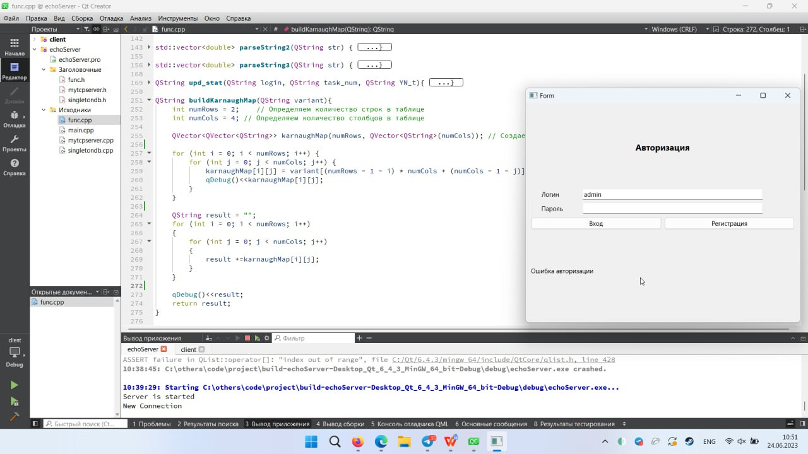
Название | Предупреждение об отсутсвии данных в полях в окне регистрации
№ дефекта | 2 | № Тест-кейсаа | 2
Проект | Тренажёр по МЛТА | Компонент | Авторизация
Статус | Open | Номер версии | от 24.06.2023
Важность | minor | Приоритет | low
Назначен на |  | Автор | Карпов
Описание | Шаги воспроизведения деффекта 1Запустить приложение 2Ввести значения во все поля кроме одного 3Нажать на кнопку вход .Ожидаемый результат: Появление предупреждения о незаполненном поле .Наблюдаемый результат: Появление сообщения о ошибке авторизации
Вложения | Скриншоты дефекта

Дефект Тихонова
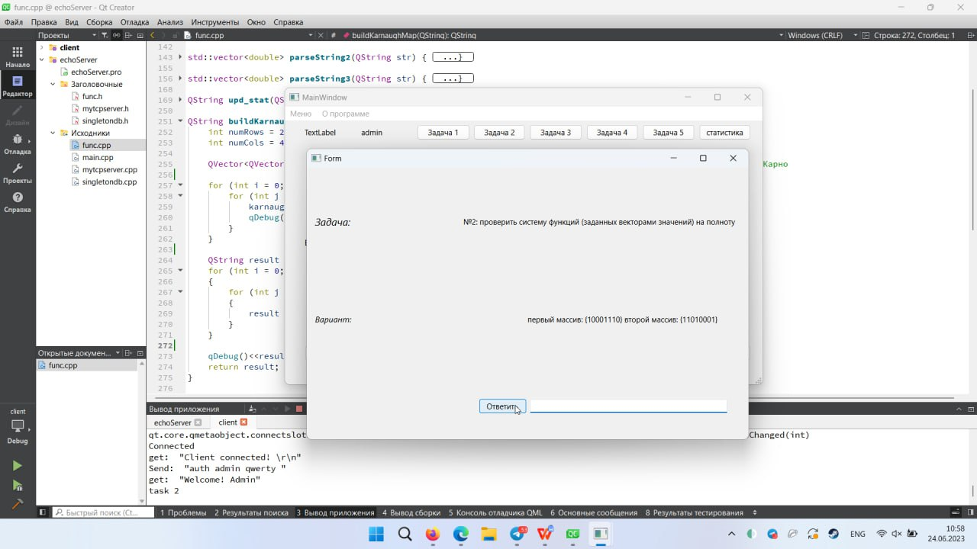
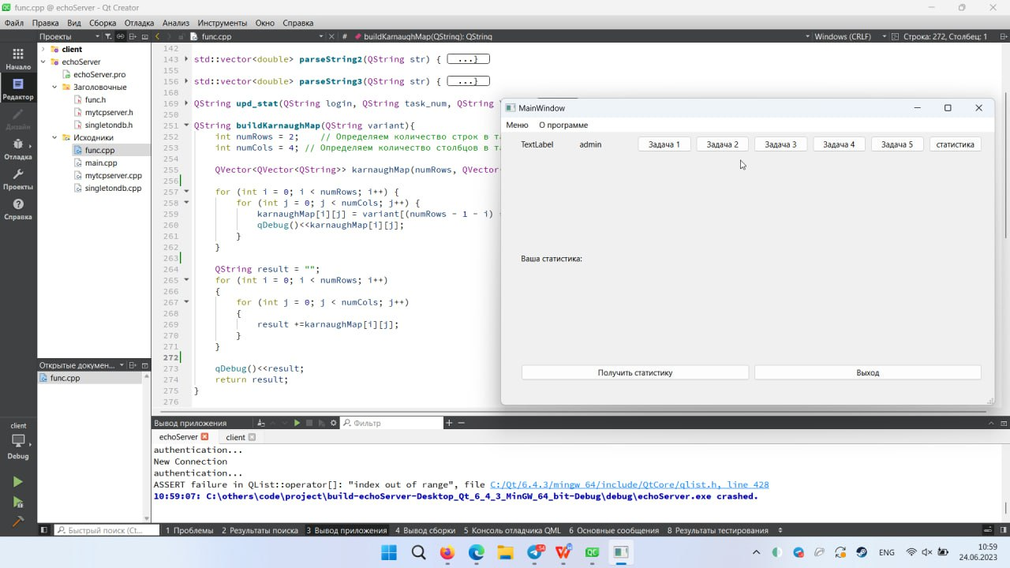
Название | Предупреждение об отсутсвии данных в полях в окне регистрации
№ дефекта | 4 | № Тест-кейсаа | 4
Проект | Тренажёр по МЛТА | Компонент | Task
Статус | Open | Номер версии | от 24.06.2023
Важность | Critical | Приоритет | hight
Назначен на |  | Автор | Тихонова
Описание | Шаги воспроизведения деффекта 1Запустить приложение 2Ввести значения во все поля кроме одного 3Нажать на кнопку вход 4Открыть Task 5Отправить пустое поле с ответом .Ожидаемый результат: Появление предупреждения о незаполненном поле .Наблюдаемый результат: Сервер прекратил свою работу
Вложения | Скриншоты дефекта

